关系图
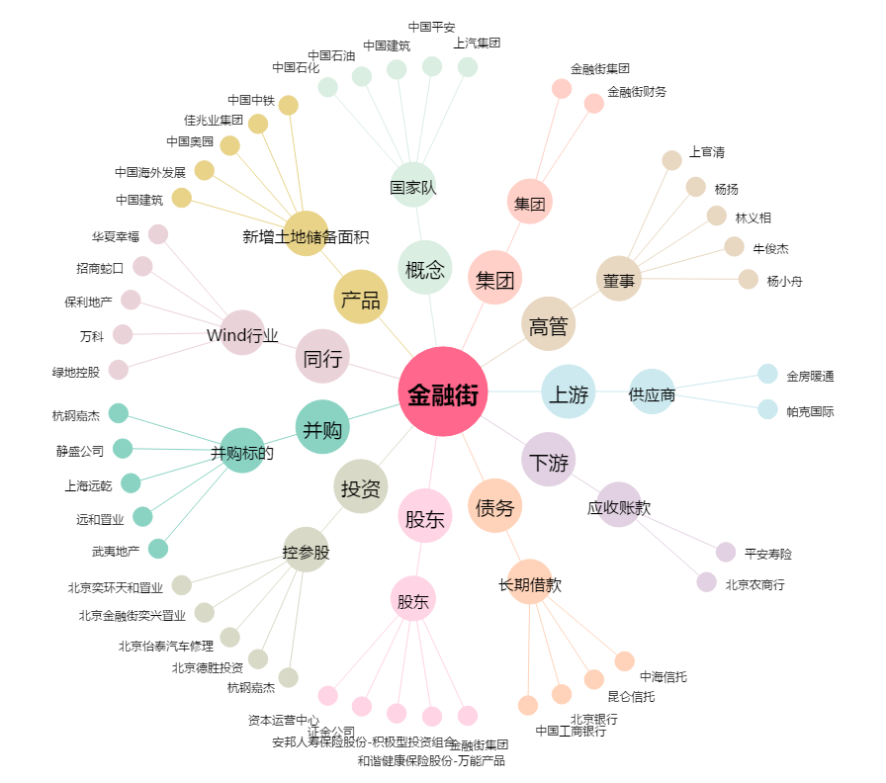
金融街[000402.SZ] - 关系概览图

